Origen y Aplicación de recursos
CONSEJO NACIONAL PARA INVESTIGACIONES CIENTÍFICAS Y TECNOLÓGICAS
MODIFICACIÓN PRESUPUESTARIA 06-2021
DETALLE DE ORIGEN Y APLICACION DE RECURSOS

 | ORIGEN DE LOS RECURSOS |  |  |  | APLICACIÓN DE RECURSOS
 | SUBPARTIDAS | FF | MONTO |  | SUBPARTIDAS | FF | MONTO
Programa 2 |  |  |  | Programa 2
1.08.08 | Mantenimiento y reparación de equipo de cómputo y sistemas | 001 (Ley 5048) | 2,228,317.28 | 1.04.06 | Servicios Generales | 001 (Ley 5048) | 2,228,317.28

 | TOTAL |  | 2,228,317.28 |  |  |  | 2,228,317.28

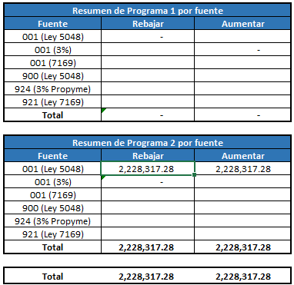

 |  |  |  |  |  |  |  | Resumen de Programa 1 por fuente
 |  |  |  |  |  |  |  | Fuente | Rebajar | Aumentar
 |  |  |  |  |  |  |  | 001 (Ley 5048) | -
 |  |  |  |  |  |  |  | 001 (3%) |  | -
 |  |  |  |  |  |  |  | 001 (7169)
 |  |  |  |  |  |  |  | 900 (Ley 5048)
 |  |  |  |  |  |  |  | 924 (3% Propyme)
 |  |  |  |  |  |  |  | 921 (Ley 7169)
 |  |  |  |  |  |  |  | Total | - | -

 |  |  |  |  |  |  |  | Resumen de Programa 2 por fuente
 |  |  |  |  |  |  |  | Fuente | Rebajar | Aumentar
 |  |  |  |  |  |  |  | 001 (Ley 5048) | 2,228,317.28 | 2,228,317.28
 |  |  |  |  |  |  |  | 001 (3%) | -
 |  |  |  |  |  |  |  | 001 (7169)
 |  |  |  |  |  |  |  | 900 (Ley 5048)
 |  |  |  |  |  |  |  | 924 (3% Propyme)
 |  |  |  |  |  |  |  | 921 (Ley 7169)
 |  |  |  |  |  |  |  | Total | 2,228,317.28 | 2,228,317.28

 |  |  |  |  |  |  |  | Total | 2,228,317.28 | 2,228,317.28

